Gráfico 1
Gráfico 1. Resultados Presupuestarios del Gobierno Central (Octubre 2021)
Valores en RD$ millones

 | Ingresos | 74,752.6
 | Gastos | 67,938.0
 | Intereses | 4,364.7
 | Resultado Primario | 11,179.2
 | Resultado Económico | 14,872.1
 | Resultado de Capital | (8,057.5)
 | Resultado Financiero | 6,814.5
 | Como % del PIB | 0.1%

 | Ingresos | 74,752.6
Cifras preliminares | Gastos | 67,938.0
Fuente: SIGEF | Resultado Primario | 11,179.2
 | Resultado Económico | 14,872.1
 | Resultado Financiero | 6,814.5

Gráfico 2
Gasto de Capital del Gobierno Central (Mes de Octubre)
Valores en millones RD$
AÑO | Gasto de capital
2014 | 4,622.1
2015 | 4,086.3
2016 | 3,668.5
2017 | 4,986.5
2018 | 6,238.0
2019 | 5,650.7
2020 | 5,248.6
2021 | 9,070.6
Notas:
Cifras preliminares
Fecha de registro al 07 de noviembre 2021 / Fecha de imputación al 31 de octubre 2021
Fuente: SIGEF

Figura 1
Ejecución de la Inversión Pública a Nivel Provincial (Octubre 2021) Valores en millones RD$

 |  | Figura 1. Mapa de la Inversión Pública a Nivel Provincial en República Dominicana (Octubre 2021) Valores en millones RD$
Provincia | Ejecutado
DISTRITO NACIONAL | 311.0
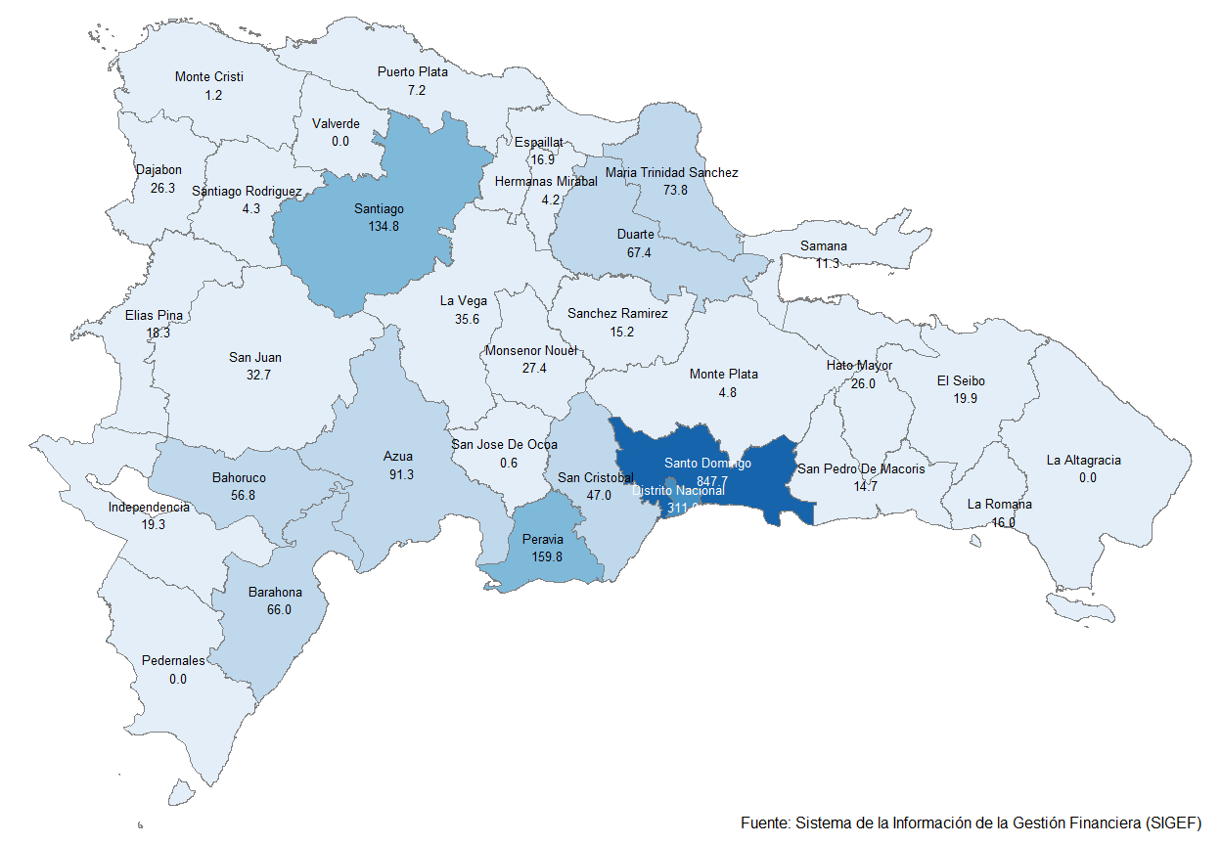
AZUA | 91.3
BAHORUCO | 56.8
BARAHONA | 66.0
DAJABON | 26.3
DUARTE | 67.4
ELIAS PINA | 18.3
EL SEIBO | 19.9
ESPAILLAT | 16.9
INDEPENDENCIA | 19.3
LA ALTAGRACIA | 0.0
LA ROMANA | 16.0
LA VEGA | 35.6
MARIA TRINIDAD SANCHEZ | 73.8
MONTE CRISTI | 1.2
PEDERNALES | 0.0
PERAVIA | 159.8
PUERTO PLATA | 7.2
HERMANAS MIRABAL | 4.2
SAMANA | 11.3
SAN CRISTOBAL | 47.0
SAN JUAN | 32.7
SAN PEDRO DE MACORIS | 14.7
SANCHEZ RAMIREZ | 15.2
SANTIAGO | 134.8
SANTIAGO RODRIGUEZ | 4.3
VALVERDE | 0.0
MONSENOR NOUEL | 27.4
MONTE PLATA | 4.8
HATO MAYOR | 26.0
SAN JOSE DE OCOA | 0.6
SANTO DOMINGO | 847.7
MULTIPROVINCIAL | 370.7
Total General | 2,528.4

Notas:
Cifras preliminares
Fecha de registro al 07 de noviembre 2021 / Fecha de imputación al 31 de octubre 2021
Fuente: SIGEF

Gráfico 3
Gastos del Gobierno Central por Clasificación Funcional (Octubre 2021)
Valores en millones RD$
DETALLE | 2020 | 2021 |  | VARIACIÓN 2021/2020
 | EJECUCIÓN OCTUBRE | OCTUBRE
 |  | EJECUCIÓN | DISTRIBUCION | ABS. | REL. | SERVICIOS GENERALES | 20.2%
1 - SERVICIOS GENERALES | 10,639.9 | 13,697.9 | 20.2% | 3,058.0 | 28.7% | SERVICIOS ECONÓMICOS | 20.5%
1.1 - Administración general | 4,944.0 | 7,080.7 | 10.4% | 2,136.7 | 43.2% | PROTECCIÓN DEL MEDIO AMBIENTE | 1.1%
1.2 - Relaciones internacionales | 591.7 | 557.3 | 0.8% | (34.4) | -5.8% | SERVICIOS SOCIALES | 51.8%
1.3 - Defensa nacional | 1,982.3 | 2,372.9 | 3.5% | 390.6 | 19.7% | INTERESES DE LA DEUDA PÚBLICA | 6.4%
1.4 - Justicia, orden público y seguridad | 3,121.9 | 3,687.0 | 5.4% | 565.1 | 18.1%
Gráfico 3. Composición Funcional del Gasto (Octubre 2021)
2 - SERVICIOS ECONÓMICOS | 11,450.8 | 13,956.5 | 20.5% | 2,505.7 | 21.9%
2.1 - Asuntos económicos, comerciales y laborales | 380.4 | 1,481.3 | 2.2% | 1,100.8 | 289.4%
2.2 - Agropecuaria, caza, pesca y silvicultura | 816.0 | 1,571.5 | 2.3% | 755.5 | 92.6%
2.3 - Riego | 588.8 | 989.3 | 1.5% | 400.5 | 68.0%
2.4 - Energía y combustible | 4,905.7 | 6,141.7 | 9.0% | 1,236.0 | 25.2%
2.5 - Minería, manufactura y construcción | 10.9 | 18.8 | 0.0% | 7.9 | 72.4%
2.6 - Transporte | 4,382.3 | 3,258.3 | 4.8% | (1,124.0) | -25.6%
2.7 - Comunicaciones | 81.3 | 239.8 | 0.4% | 158.5 | 194.8%
2.8 - Banca y seguros | 27.0 | 15.7 | 0.0% | (11.3) | -41.9%
2.9 - Otros servicios económicos | 258.4 | 240.1 | 0.4% | (18.2) | -7.1%
3 - PROTECCIÓN DEL MEDIO AMBIENTE | 245.2 | 724.2 | 1.1% | 479.0 | 195.3%
3.1 - Protección del aire, agua y suelo | 110.8 | 216.3 | 0.3% | 105.4 | 95.2%
3.2 - Protección de la biodiversidad y ordenación de desechos | 134.4 | 508.0 | 0.7% | 373.5 | 277.9%
4 - SERVICIOS SOCIALES | 79,513.1 | 35,194.7 | 51.8% | (44,318.4) | -55.7%
4.1 - Vivienda y servicios comunitarios | 805.4 | 1,232.9 | 1.8% | 427.5 | 53.1%
4.2 - Salud | 9,475.7 | 9,498.1 | 14.0% | 22.4 | 0.2%
4.3 - Actividades deportivas, recreativas, culturales y religiosas | 370.7 | 481.4 | 0.7% | 110.7 | 29.9%
4.4 - Educación | 12,946.6 | 15,310.5 | 22.5% | 2,364.0 | 18.3%
4.5 - Protección social | 55,914.8 | 8,671.9 | 12.8% | (47,243.0) | -84.5%
5 - INTERESES DE LA DEUDA PÚBLICA | 6,925.7 | 4,364.7 | 6.4% | (2,561.0) | -37.0%
5.1 - Intereses y comisiones de deuda pública | 6,925.7 | 4,364.7 | 6.4% | (2,561.0) | -37.0%
TOTAL | 108,774.7 | 67,938.0 | 100.0% | (40,836.7) | -37.5%
Notas:
Cifras preliminares
Fecha de registro al 07 de noviembre 2021 / Fecha de imputación al 31 de octubre 2021
Fuente: SIGEF

